상품제안서
로이체 트렌스페어런트 RYC-TWS 블루투스 스피커 BTS-360 | 상품코드: F27821

 |  |  |  |  |  |  | 02-412-0044 | www.easy1.co.kr
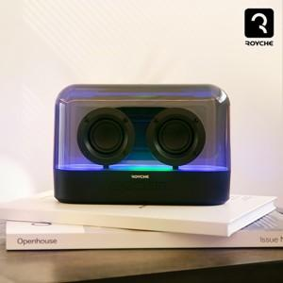

【상세/제작정보】

【인쇄/포장옵션】 | 실크 / 포장지포장

【공급단가】 | 수량 | 100~ | 300~ | 500~ | 1,000~ | 3,000~
*VAT별도 | 단가 | 25,090원 | 24,670원 | 24,040원 | 23,620원 | 22,990원

【상품 URL】 | https://dev.easy1.co.kr:443/src/goods_detail.php?gdno=27821

